网络2.3-中欧新蓝筹混合
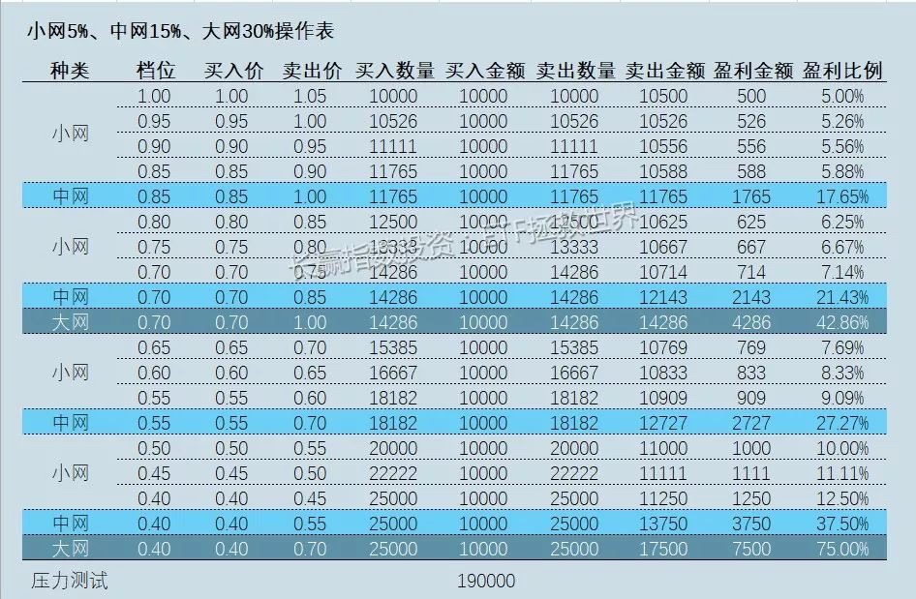
中欧新蓝筹混合A (166002)
小网 | 超点价: | 2.4800 | 价格梯度: | 5% | 投入梯度: | 5% | 投入基数: | 10000 | 投入增额: | 500
序号 | 档次 | 买入价 | 计划买入金额 | 买入数量 | 实际买入金额 | 卖出价 | 利润留存 | 计划卖出金额 | 卖出数量 | 卖出金额 | 本期留存数量 | 本期留存利润 | 盈利比例 | 档1浮亏 | 档2浮亏 | 档3浮亏 | 档4浮亏 | 档5浮亏 | 档6浮亏 | 档7浮亏 | 档8浮亏 | 档9浮亏 | 档10浮亏 | 档11浮亏 | 档12浮亏 | 档13浮亏 | 浮亏
1 | 1.0000 | 2.4800 | 10000 | 4000 | 9920 | 2.6040 | 1.0 | 9920 | 3800 | 9895 | 200 | 521 | 5.00% | 0 |  |  |  |  |  |  |  |  |  |  |  |  | 0
2 | 0.9500 | 2.3560 | 10500 | 4400 | 10366 | 2.4800 | 1.0 | 10366 | 4100 | 10168 | 300 | 744 | 5.26% | -496 | 0 |  |  |  |  |  |  |  |  |  |  |  | -496
3 | 0.9000 | 2.2320 | 11000 | 4900 | 10937 | 2.3560 | 1.0 | 10937 | 4600 | 10838 | 300 | 707 | 5.56% | -992 | -546 | 0 |  |  |  |  |  |  |  |  |  |  | -1538
4 | 0.8500 | 2.1080 | 11500 | 5400 | 11383 | 2.2320 | 1.0 | 11383 | 5100 | 11383 | 300 | 670 | 5.88% | -1488 | -1091 | -608 | 0 |  |  |  |  |  |  |  |  |  | -3187
5 | 0.8000 | 1.9840 | 12000 | 6000 | 11904 | 2.1080 | 1.0 | 11904 | 5600 | 11805 | 400 | 843 | 6.25% | -1984 | -1637 | -1215 | -670 | 0 |  |  |  |  |  |  |  |  | -5506
6 | 0.7500 | 1.8600 | 12500 | 6700 | 12462 | 1.9840 | 1.0 | 12462 | 6200 | 12301 | 500 | 992 | 6.67% | -2480 | -2182 | -1823 | -1339 | -744 | 0 |  |  |  |  |  |  |  | -8568
7 | 0.7000 | 1.7360 | 13000 | 7400 | 12846 | 1.8600 | 1.0 | 12846 | 6900 | 12834 | 500 | 930 | 7.14% | -2976 | -2728 | -2430 | -2009 | -1488 | -831 | 0 |  |  |  |  |  |  | -12462
8 | 0.6500 | 1.6120 | 13500 | 8300 | 13380 | 1.7360 | 1.0 | 13380 | 7700 | 13367 | 600 | 1042 | 7.69% | -3472 | -3274 | -3038 | -2678 | -2232 | -1662 | -918 | 0 |  |  |  |  |  | -17273
9 | 0.6000 | 1.4880 | 14000 | 9400 | 13987 | 1.6120 | 1.0 | 13987 | 8600 | 13863 | 800 | 1290 | 8.33% | -3968 | -3819 | -3646 | -3348 | -2976 | -2492 | -1835 | -1029 | 0 |  |  |  |  | -23114
10 | 0.5500 | 1.3640 | 14500 | 10600 | 14458 | 1.4880 | 1.0 | 14458 | 9700 | 14434 | 900 | 1339 | 9.09% | -4464 | -4365 | -4253 | -4018 | -3720 | -3323 | -2753 | -2058 | -1166 | 0 |  |  |  | -30120
11 | 0.5000 | 1.2400 | 15000 | 12000 | 14880 | 1.3640 | 1.0 | 14880 | 10900 | 14868 | 1100 | 1500 | 10.00% | -4960 | -4910 | -4861 | -4687 | -4464 | -4154 | -3670 | -3088 | -2331 | -1314 | 0 |  |  | -38440
12 | 0.4500 | 1.1160 | 15500 | 13800 | 15401 | 1.2400 | 1.0 | 15401 | 12400 | 15376 | 1400 | 1736 | 11.11% | -5456 | -5456 | -5468 | -5357 | -5208 | -4985 | -4588 | -4117 | -3497 | -2629 | -1488 | 0 |  | -48248
13 | 0.4000 | 0.9920 | 16000 | 16100 | 15971 | 1.1160 | 1.0 | 15971 | 14300 | 15959 | 1800 | 2009 | 12.50% | -5952 | -6002 | -6076 | -6026 | -5952 | -5816 | -5506 | -5146 | -4662 | -3943 | -2976 | -1711 | 0 | -59768
 |  |  | 169000 |  | 167896 |  |  |  |  | 167090 |  | 14322
最大浮亏金额： |  |  |  |  | -59768
最大浮亏比例： |  |  |  |  | -35.60%
中网 | 超点价: | 2.4800 | 价格梯度: | 15% | 投入梯度: | 15% | 投入基数: | 10000 | 投入增额: | 1500
序号 | 档次 | 买入价 | 计划买入金额 | 买入数量 | 实际买入金额 | 卖出价 | 利润留存 | 计划卖出金额 | 卖出数量 | 卖出金额 | 本期留存数量 | 本期留存利润 | 盈利比例 | 档1浮亏 | 档2浮亏 | 档3浮亏 | 档4浮亏 | 档5浮亏 | 档6浮亏 | 档7浮亏 | 档8浮亏 | 档9浮亏 | 档10浮亏 | 档11浮亏 | 档12浮亏 | 档13浮亏 | 浮亏
1 | 1.0000 | 2.4800 | 10000 | 4000 | 9920 | 2.8520 | 1.0 | 9920 | 3400 | 9697 | 600 | 1711 | 15.00% | 0 |  |  |  |  |  |  |  |  |  |  |  |  | 0
2 | 0.8500 | 2.1080 | 11500 | 5400 | 11383 | 2.4800 | 1.0 | 11383 | 4500 | 11160 | 900 | 2232 | 17.65% | -1488 | 0 |  |  |  |  |  |  |  |  |  |  |  | -1488
3 | 0.7000 | 1.7360 | 13000 | 7400 | 12846 | 2.1080 | 1.0 | 12846 | 6000 | 12648 | 1400 | 2951 | 21.43% | -2976 | -2009 | 0 |  |  |  |  |  |  |  |  |  |  | -4985
4 | 0.5500 | 1.3640 | 14500 | 10600 | 14458 | 1.7360 | 1.0 | 14458 | 8300 | 14409 | 2300 | 3993 | 27.27% | -4464 | -4018 | -2753 | 0 |  |  |  |  |  |  |  |  |  | -11234
5 | 0.4000 | 0.9920 | 16000 | 16100 | 15971 | 1.3640 | 1.0 | 15971 | 11700 | 15959 | 4400 | 6002 | 37.50% | -5952 | -6026 | -5506 | -3943 | 0 |  |  |  |  |  |  |  |  | -21427
 |  |  | 65000 |  | 64579.2 |  |  |  |  | 63872 |  | 16888.8
最大浮亏金额： |  |  |  |  | -21427
最大浮亏比例： |  |  |  |  | -33.18%
大网 | 超点价: | 2.4800 | 价格梯度: | 30% | 投入梯度: | 30% | 投入基数: | 10000 | 投入增额: | 3000
序号 | 档次 | 买入价 | 计划买入金额 | 买入数量 | 实际买入金额 | 卖出价 | 利润留存 | 计划卖出金额 | 卖出数量 | 卖出金额 | 本期留存数量 | 本期留存利润 | 盈利比例 | 档1浮亏 | 档2浮亏 | 档3浮亏 | 档4浮亏 | 档5浮亏 | 档6浮亏 | 档7浮亏 | 档8浮亏 | 档9浮亏 | 档10浮亏 | 档11浮亏 | 档12浮亏 | 档13浮亏 | 浮亏
1 | 1.0000 | 2.4800 | 10000 | 4000 | 9920 | 3.2240 | 1.0 | 9920 | 3000 | 9672 | 1000 | 3224 | 30.00% | 0 |  |  |  |  |  |  |  |  |  |  |  |  | 0
2 | 0.7000 | 1.7360 | 13000 | 7400 | 12846 | 2.4800 | 1.0 | 12846 | 5100 | 12648 | 2300 | 5704 | 42.86% | -2976 | 0 |  |  |  |  |  |  |  |  |  |  |  | -2976
3 | 0.4000 | 0.9920 | 16000 | 16100 | 15971 | 1.7360 | 1.0 | 15971 | 9200 | 15971 | 6900 | 11978 | 75.00% | -5952 | -5506 | 0 |  |  |  |  |  |  |  |  |  |  | -11458
 |  |  | 39000 |  | 38737.6 |  |  |  |  | 38291 |  | 20906.4
最大浮亏金额： |  |  |  |  | -11458
最大浮亏比例： |  |  |  |  | -29.58%

 |  |  | 子策略：
 |  |  | * 留利润永不卖出，或者极度高估才卖
 |  |  | * 逐格加码，每一格增加一定投入，最终可以获取更大的利润
 |  |  | * 大网，中网，小网一起上

网络2.0
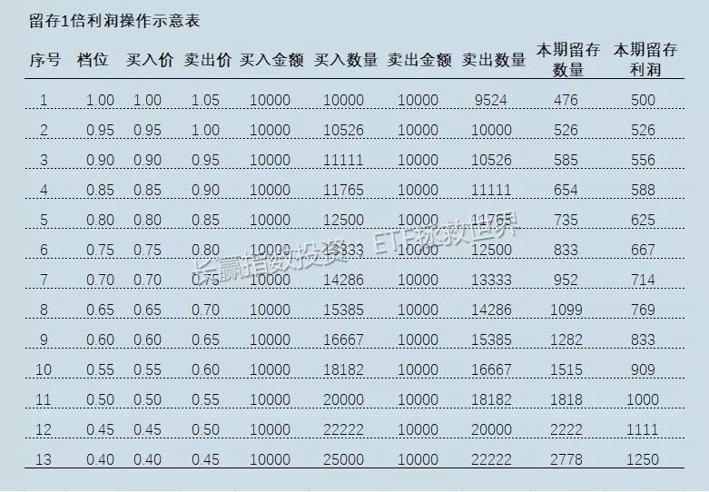
序号 | 档位 | 买入价 | 计划买入金额 | 买入数量 | 实际买入金额 | 卖出价 | 利润留存倍数 | 计划卖出金额 | 卖出数量 | 卖出金额 | 本期留存数量 | 本期留存利润 | 档1浮亏 | 档2浮亏 | 档3浮亏 | 档4浮亏 | 档5浮亏 | 档6浮亏 | 档7浮亏 | 档8浮亏 | 档9浮亏 | 档10浮亏 | 档11浮亏 | 档12浮亏 | 档13浮亏 | 浮亏
1 | 1.0000 | 1.0000 | 10000 | 10000 | 10000 | 1.0500 | 1.0 | 10000 | 9500 | 9975 | 500 | 525 | 0 |  |  |  |  |  |  |  |  |  |  |  |  | 0
2 | 0.9500 | 0.9500 | 10500 | 11000 | 10450 | 1.0000 | 1.0 | 10450 | 10400 | 10400 | 600 | 600 | -500 | 0 |  |  |  |  |  |  |  |  |  |  |  | -500
3 | 0.9000 | 0.9000 | 11000 | 12200 | 10980 | 0.9500 | 1.0 | 10980 | 11500 | 10925 | 700 | 665 | -1000 | -550 | 0 |  |  |  |  |  |  |  |  |  |  | -1550
4 | 0.8500 | 0.8500 | 11500 | 13500 | 11475 | 0.9000 | 1.0 | 11475 | 12700 | 11430 | 800 | 720 | -1500 | -1100 | -610 | 0 |  |  |  |  |  |  |  |  |  | -3210
5 | 0.8000 | 0.8000 | 12000 | 15000 | 12000 | 0.8500 | 1.0 | 12000 | 14100 | 11985 | 900 | 765 | -2000 | -1650 | -1220 | -675 | 0 |  |  |  |  |  |  |  |  | -5545
6 | 0.7500 | 0.7500 | 12500 | 16600 | 12450 | 0.8000 | 1.0 | 12450 | 15500 | 12400 | 1100 | 880 | -2500 | -2200 | -1830 | -1350 | -750 | 0 |  |  |  |  |  |  |  | -8630
7 | 0.7000 | 0.7000 | 13000 | 18500 | 12950 | 0.7500 | 1.0 | 12950 | 17200 | 12900 | 1300 | 975 | -3000 | -2750 | -2440 | -2025 | -1500 | -830 | 0 |  |  |  |  |  |  | -12545
8 | 0.6500 | 0.6500 | 13500 | 20700 | 13455 | 0.7000 | 1.0 | 13455 | 19200 | 13440 | 1500 | 1050 | -3500 | -3300 | -3050 | -2700 | -2250 | -1660 | -925 | 0 |  |  |  |  |  | -17385
9 | 0.6000 | 0.6000 | 14000 | 23300 | 13980 | 0.6500 | 1.0 | 13980 | 21500 | 13975 | 1800 | 1170 | -4000 | -3850 | -3660 | -3375 | -3000 | -2490 | -1850 | -1035 | 0 |  |  |  |  | -23260
10 | 0.5500 | 0.5500 | 14500 | 26300 | 14465 | 0.6000 | 1.0 | 14465 | 24100 | 14460 | 2200 | 1320 | -4500 | -4400 | -4270 | -4050 | -3750 | -3320 | -2775 | -2070 | -1165 | 0 |  |  |  | -30300
11 | 0.5000 | 0.5000 | 15000 | 30000 | 15000 | 0.5500 | 1.0 | 15000 | 27200 | 14960 | 2800 | 1540 | -5000 | -4950 | -4880 | -4725 | -4500 | -4150 | -3700 | -3105 | -2330 | -1315 | 0 |  |  | -38655
12 | 0.4500 | 0.4500 | 15500 | 34400 | 15480 | 0.5000 | 1.0 | 15480 | 30900 | 15450 | 3500 | 1750 | -5500 | -5500 | -5490 | -5400 | -5250 | -4980 | -4625 | -4140 | -3495 | -2630 | -1500 | 0 |  | -48510
13 | 0.4000 | 0.4000 | 16000 | 40000 | 16000 | 0.4500 | 1.0 | 16000 | 35500 | 15975 | 4500 | 2025 | -6000 | -6050 | -6100 | -6075 | -6000 | -5810 | -5550 | -5175 | -4660 | -3945 | -3000 | -1720 | 0 | -60085
 |  |  | 169000 |  | 168685 |  |  |  |  | 168275 |  | 13985
最大浮亏金额： |  |  |  |  | -60085
最大浮亏比例： |  |  |  |  | -35.62%

 | 子策略：
 | * 留利润永不卖出，或者极度高估才卖
 | * 逐格加码，每一格增加一定投入，最终可以获取更大的利润
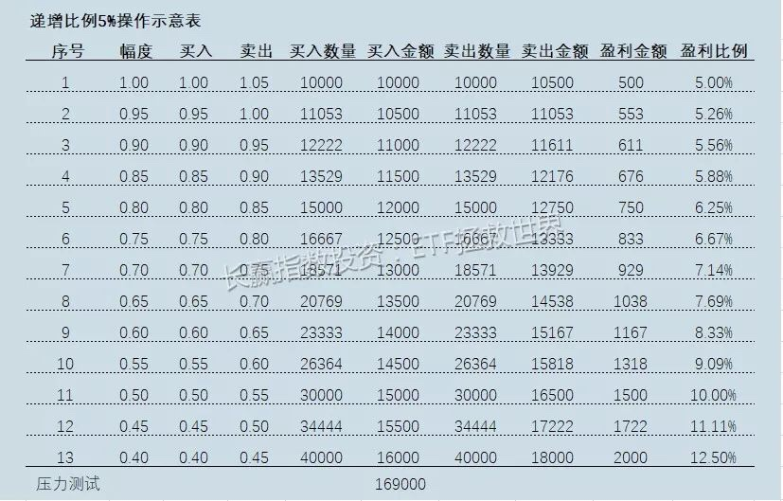
 | * 大网，中网，小网一起上

